スポンサー広告

必要なお手伝いをいたします。 | 何からすればいいのか?
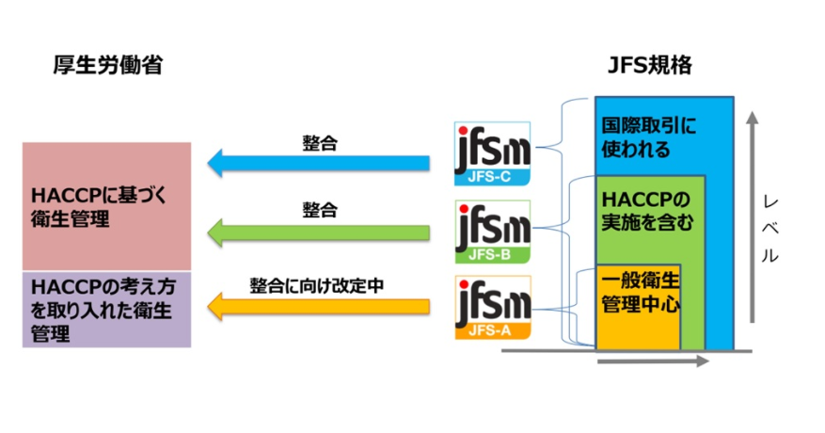

 |  | いちどギャップ(目標までの乖離)を診断しませんか

50 ノロウイルス関連情報

東京都は レベル2 全国平均 (レベル2) 6.65
ノロウイルス指数平年並 |  |  |  |  |  |  |  | 出典:東京都感染症情報センター |  |  | 新型コロナウイルス感染防止対策の効果で感染は全く発生していない
 |  |  |  |  |  |  |  | （最近５年間の週値の比較） |  |  |  |  | 新型コロナウイルス感染予防の効果
 |  |  |  |  |  |  |  |  |  |  |  |  | 2020年はかつてない感染カーブ
 |  |  |  |  |  |  |  |  |  |  |  |  | 2021年は例年の感染カーブに戻りつつあります。
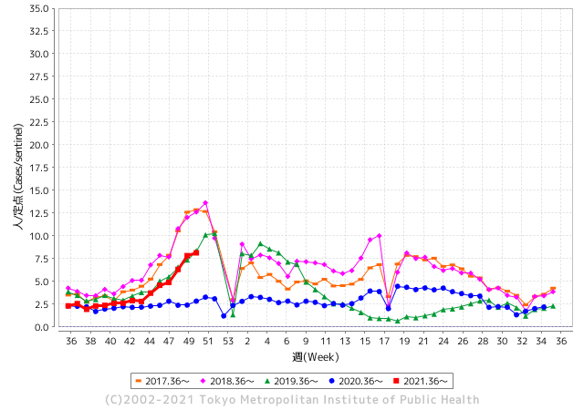
散発事故事例の報告がでてきています。

 |  |  |  |  |  |  |  |  |  |  |  |  | レベル5

 |  |  |  |  |  |  |  |  |  |  |  |  | レベル4

 |  |  |  |  |  |  |  |  |  |  |  |  | レベル3

 |  |  |  |  |  |  |  |  |  |  |  |  | レベル2
GⅡ 49週 0例 |  |  |  |  | GⅡ 50週 0例 |  |  |  |  |  |  |  | レベル1
地方衛生研究所情報 |  |  | 傾向 |  | 出典：地方衛生研究所ネットワーク
ノロウイルスは流行していません |  |  |  |  |  |  |  | http://idsc.tokyo-eiken.go.jp/diseases/gastro/gastro/
 |  |  |  | 流行警報 | 警戒警報
 | 2021-12-26 |  | 低散発 | 定点観測値 |  | ▲:減少 | 今週のニュース（Noroｖｉｒｕｓ） (12/20-12/26)
都道府県名 | 流行 ☆増加 ★減少☆★1つで約1ポイント |  |  | 2021/49週 | 2021/50週 | 対前週 | 大量発症事故（業種／内容） 今週 , 色抜き(先週) |  |  |  |  | ニュースソース | 日時
北海道 | ★ |  |  | 2.21 | 3.09 | ▲ 0.88 | 旭川市内で、ノロウイルスが原因とみられる感染性胃腸炎が相次いでいる。過去５年間で最多のペースで、特に保育所など未就学児が集まる施設での感染が目立つ。市保健所は、新型コロナウイルスにはアルコール消毒が有効だが、ノロウイルスには効果が薄いとして、「流水とせっけんでの手洗いや、塩素系漂白剤を使った消毒を徹底して」と呼びかける。 |  |  |  |  | 北海道新聞 | 2021-12-18 | 北海道
青森県 | ☆ |  |  | 4.81 | 5.43 | 0.62 |  |  |  |  |  |  |  | 青森県
岩手県 | ☆ |  |  | 4.05 | 4.98 | 0.93 | ノロウイルス集団感染 中部保健所管内・保育所｜Iwanichi Online 岩手日日新聞社 県は２２日、中部保健所管内の保育所（園児１２人、職員１１人）でノロウイルスによる感染性胃腸炎の集団感染が発生したと発表した。 |  |  |  |  | 岩手日日新聞社 | 2021-12-22 | 岩手県
宮城県 | ☆☆ |  |  | 4.69 | 6.93 | 2.24 |  |  |  |  |  |  |  | 宮城県
秋田県 | ★ |  |  | 2.85 | 2.35 | ▲ 0.50 |  |  |  |  |  |  |  | 秋田県
山形県 | ☆☆☆ |  |  | 4.59 | 7.52 | 2.93 |  |  |  |  |  |  |  | 山形県
福島県 | ☆ |  |  | 2.6 | 3.24 | 0.64 |  |  |  |  |  |  |  | 福島県
茨城県 | ☆ |  |  | 4.53 | 4.76 | 0.23 |  |  |  |  |  |  |  | 茨城県
栃木県 | ☆ |  |  | 3.79 | 4.06 | 0.27 |  |  |  |  |  |  |  | 栃木県
群馬県 | ☆☆☆ |  |  | 4.41 | 6.98 | 2.57 |  |  |  |  |  |  |  | 群馬県
埼玉県 | ☆ |  |  | 11.18 | 11.56 | 0.38 |  |  |  |  |  |  |  | 埼玉県
千葉県 | ☆ |  |  | 5.94 | 5.95 | 0.01 |  |  |  |  |  |  |  | 千葉県
東京都 | ☆ |  |  | 7.83 | 8.14 | 0.31 |  |  |  |  |  |  |  | 東京都
神奈川県 | ☆ |  |  | 5.3 | 5.96 | 0.66 |  |  |  |  |  |  |  | 神奈川県
新潟県 | ☆ |  |  | 8.82 | 9.33 | 0.51 |  |  |  |  |  |  |  | 新潟県
富山県 | ☆☆ |  |  | 5.14 | 7.17 | 2.03 |  |  |  |  |  |  |  | 富山県
石川県 | ☆☆☆ |  |  | 7.79 | 11.38 | 3.59 |  |  |  |  |  |  |  | 石川県
福井県 | ☆ |  |  | 7.09 | 7.91 | 0.82 |  |  |  |  |  |  |  | 福井県
山梨県 | ★ |  |  | 7.58 | 7.04 | ▲ 0.54 | ノロウイルスなどによる「感染性胃腸炎」が山梨県内で増加しています。この時期としては過去５年で最も多くなっていて医師が注意を呼び掛けています。 感染性胃腸炎はウイルスや細菌などの病原体による感染症で、発熱や下痢、嘔吐といった症状が出ます。 |  |  |  |  | テレビ山梨 | 2021-12-20 | 山梨県
長野県 | ★ |  |  | 6.7 | 6.58 | ▲ 0.12 |  |  |  |  |  |  |  | 長野県 | 1
岐阜県 | ☆ |  |  | 2.57 | 3.02 | 0.45 | 県生活衛生課によると、県内５３カ所の定点医療機関から報告されたノロウイルスが原因に多い感染性胃腸炎の患者数が、今月６～１２日の週で、前週と比べて２・５７倍に増えた。県内の食中毒の発生件数と患者数は１６日現在、６件９９人で、うちノロウイルスの食中毒は１件７７人。 |  |  |  |  | 岐阜新聞 | 2021-12-16 | 岐阜県
静岡県 | ☆☆ |  |  | 5.66 | 7.18 | 1.52 | 伊東の保育園で胃腸炎集団発生｜あなたの静岡新聞 ８人が感染性胃腸炎、２人がウイルス性胃腸炎、１人が急性胃腸炎と診断された。原因を調べている。 |  |  |  |  | 静岡CNS | 2021-12-19 | 静岡県
愛知県 | ☆ |  |  | 5.28 | 6.27 | 0.99 |  |  |  |  |  |  |  | 愛知県
三重県 | ☆ |  |  | 3.69 | 5.04 | 1.35 |  |  |  |  |  |  |  | 三重県
滋賀県 | ★ |  |  | 5 | 4.75 | ▲ 0.25 |  |  |  |  |  |  |  | 滋賀県
京都府 | ★ |  |  | 8.62 | 8.38 | ▲ 0.24 |  |  |  |  |  |  |  | 京都府
大阪府 | ☆ |  |  | 10.15 | 10.7 | 0.55 |  |  |  |  |  |  |  | 大阪府
兵庫県 | ☆☆ |  |  | 10.2 | 12.02 | 1.82 |  |  |  |  |  |  |  | 兵庫県
奈良県 | ☆☆☆ |  |  | 9.26 | 12.24 | 2.98 |  |  |  |  |  |  |  | 奈良県
和歌山県 | ☆ |  |  | 5 | 6 | 1.00 | 和歌山県はきょう（２０日）県内でノロウイルス食中毒が発生しやすい状況になっているとして県内に注意報を発表しました。県では食品の取り扱いに注意を呼び掛けていて、調理や食事前の手洗いなどを重ねて呼びかけています。 県食品・生活衛生課によりますと、このほかにも食品の十分な加熱や、塩素系漂白剤などを利用して調理器具の消毒を呼び掛けています。 |  |  |  |  | 和歌山放送 | 2021-12-20 | 和歌山県
鳥取県 | ★ |  |  | 6.53 | 5.74 | ▲ 0.79 |  |  |  |  |  |  |  | 鳥取県
島根県 | ☆ |  |  | 4.74 | 4.96 | 0.22 | 食中毒原因はノロウイルス 島根県西ノ島町の飲食店「旅館みつけ島荘」で発生した食中毒で、県薬事衛生課は２０日、病因物質をノロウイルスと発表した。 下痢などの症状があった患者５人のうち４人と、調理した従業員１人の便から... |  |  |  |  | 山陰中央新報 | 2021-12-02 | 島根県
岡山県 | ☆ |  |  | 4.59 | 5.48 | 0.89 | 岡山県は16日、ノロウイルスによる食中毒が多発する恐れがあるとして、県内全域に食中毒注意報を出した。調理前やトイレ後の手洗いの徹底、食品の十分な加熱などを呼び掛けている。 |  |  |  |  | 山陽新聞 | 2021-12-16 | 岡山県
広島県 | ☆ |  |  | 5.6 | 5.97 | 0.37 |  |  |  |  |  |  |  | 広島県
山口県 | ☆☆ |  |  | 7.98 | 9.72 | 1.74 |  |  |  |  |  |  |  | 山口県
徳島県 | ☆ |  |  | 7.13 | 7.35 | 0.22 |  |  |  |  |  |  |  | 徳島県
香川県 | ☆☆ |  |  | 3.96 | 5.61 | 1.65 |  |  |  |  |  |  |  | 香川県
愛媛県 | ☆☆☆ |  |  | 5.92 | 10.14 | 4.22 |  |  |  |  |  |  |  | 愛媛県
高知県 | ☆ |  |  | 2.18 | 3.04 | 0.86 |  |  |  |  |  |  |  | 高知県
福岡県 | ★ |  |  | 9.61 | 9.36 | ▲ 0.25 |  |  |  |  |  |  |  | 福岡県
佐賀県 | ☆☆☆ |  |  | 9.43 | 13.09 | 3.66 |  |  |  |  |  |  |  | 佐賀県
長崎県 | ★★★ |  |  | 13.5 | 10.8 | ▲ 2.70 | 長崎県県央保健所は23日、大村市水田町の居酒屋「海豚」で食事をした31～72歳の男女5人がノロウイルス食中毒になったとして、同店を同日から2日間の営業停止処分にしたと発表した。5人は入院せず、快方に向かっているという。県内で今年確認された食中毒は9件目。 |  |  |  |  | 長崎新聞 | 2021-12-24 | 長崎県
熊本県 | ☆ |  |  | 9.14 | 9.54 | 0.40 |  |  |  |  |  |  |  | 熊本県
大分県 | ☆☆ |  |  | 8.56 | 10.61 | 2.05 |  |  |  |  |  |  |  | 大分県
宮崎県 | ☆ |  |  | 6.78 | 7.78 | 1.00 |  |  |  |  |  |  |  | 宮崎県
鹿児島県 | ☆ |  |  | 6.5 | 7.41 | 0.91 |  |  |  |  |  |  |  | 鹿児島県
沖縄県 | ★ |  |  | 2.09 | 1.74 | ▲ 0.35 |  |  |  |  |  |  |  | 沖縄県
全国 | ☆ |  |  | 6.66 | 7.42 | 0.76
 |  |  |  |  |  |  |  |  |  |  |  | 4 | 9
 |  |  |  | 今週「上昇」 |  |  | 管理レベル「2」 |  | レベルアップしました
 |  | 先週に比べて全国平均は |  |  |  | 7.42 | ：先週より | 0.76
 |  | 東京都は |  |  |  | 8.14 | ：先週より | 0.31
 |  | 最高指数は |  |  | 佐賀県 | 13.09 | 全国で10.00を超える都道府県数は |  |  | 9ヶ所 | 増減 | 5

2 | 9-10月、4月以降 施設の所在市町村で流行・食中毒が報告される 定点観測値が5.00前後 |  |  |  |  | 【情報共有】 週間・情報収集/情報は毎週確認する 【常設】 嘔吐物処理セットの配備 【体調管理】従業員の健康状況を徹底し、不良者は調理・加工ラインより外す

50 衛生訓話
毎週 ひとつ 覚えていきましょう
今週のお題 (年末になりました 来年に向けて 大掃除)
いつも掃除がなかなかできない場所を見つけて ピカピカに
↓ 職場の先輩は以下のことを理解して わかり易く 指導しましょう ↓
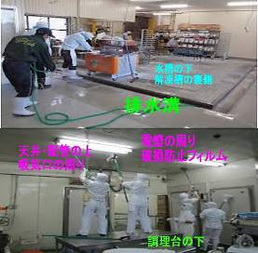
 |  | 大晦日まであと1週間をきりました。 ★普段なかなかブラッシングや拭取り掃除ができない場所を、全員で時間を決めて一斉に大掃除しましょう。 ★こんなところに、こんなものが落ちている。場合によってはあってはならないものも見つけてしまうかもしれません。 一年完璧に仕事が運ぶことはまず無いでしょう。 ★トラブルや事故は、いくつもの原因やうっかりが重なって発生します。軽微なうちに確実に対処しておきましょう。そうすれば、大事に至りません。隅から隅まで一年の無事を感謝して磨き上げて下さい。 ★色々な思いと意外なゴミを発見したら職場で共有しましょう。 （いつもと少し違う大掃除が出来るはず）

 | ★工場の環境検査や製造物の細菌検査で異常値が出る場合は、必ず何等かの原因があります。 原因を解決しない限り、問題は解決されません。 ●＜本当にあったお話＞ 同工場のイクラ製品からサルモネラ属菌を検出したことがあります。 ★工場長の判断は、出荷前の全品廃棄と製造ラインの完全停止、一斉清掃と床壁の改修でした。 ★連日徹底的に清掃したところ、冷凍イカの解凍槽の影から２匹のネズミの死骸が見つかりました。 ★更に工場内の全てを隅々まで清掃し、ドアや床の隙間を補修してようやく再稼働にこぎつけました。 その後、今日まで製品と環境検査からサルモネラ属菌は検出されていません。

50 新型コロナウイルス情報
 |  | 新型指定感染症情報 新規死者数 88 |  |  |  | インド変異株、南アフリカ変異株の動向に注意しましょう
オミクロン型が確認された主な国について、1日あたりに確認される新規感染者数を7日移動平均で見てみる。感染者数は変異ウイルスの型によらず集計されており、オミクロン型が感染状況にどの程度影響しているかはよく分かっていない国も多い。米国や英国では大半がオミクロン株に置き換わったとのデーターもある。 更に米国では感染拡大に関する、緊急措置を解除した。経済活動と感染後の重症化がデルタ株より圧倒的に低いとの判断であろう。このような見解が世界的な流れになれば、日本国内での感染症第二類相当の位置づけも近く、インフルエンザと同等の扱いになってくると予想される。
*評価に値する政府のコロナ対策 第三回ブースター接種の予定を明確にすべき時期!!
*世界の感染第3波はピークアウト しかしまだ毎日63万人が新規感染状態である。 *国産ワクチン製造承認と経済再生プログラムの更なる後押しが急務
 | 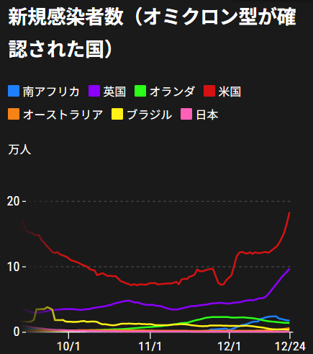
 |  | 今週の新型コロナ 新規感染者数 世界で531万人(対前週の増加に対して更に100万人増加)
 | 世界の新規感染者数: 4531万人で感染拡大 世界は第4波に入る。 北半球の平均気温が下がってきているのでリバウンド 第4波がはじまるか心配。
 | コロナ・ワクチン接種予定と内容 (菅前首相の最大の功績)
世界の感染率は1.2% 微減
65歳以上の高齢者に肺炎発症による重度化リスクが高い
致死率2.0%(▲0.１%)
)
 | 日本国内のワクチン接種状況 https://github.com/owid/covid-19-data/blob/master/public/data/vaccinations/country_data/Japan.csv 1回接種回数 2回数接種 ワクチン接種率 接種率が頭落ち状態 12月23日（木） 100,262,404 98,472,531 79.6.1% 2回接種に関しては、すでに78.2%程度、 ---------------------------------------------------------------------------------------- |  |  |  |  |  |  |  |  |  |  |  |  | >
 |  | Reported 12/26 7:22 (前週より531万人増加) 世界は感染 第四波が進行中
 |  | https://gisanddata.maps.arcgis.com/apps/opsdashboard/index.html#/bda7594740fd40299423467b48e9ecf6

世界の増加率が上昇
 |  |  | 現在の新型コロナウイルス感染者数 |  |  | 前週 | 患者数 | 対世界比% | 死者数 | 致死率 | 対前週増加率
 |  |  |  |  | Total | 274,104,059 | 279,415,877 | 100.0% | 5,396,158 | 2.0% | 101.9% | 前週からの増加数
 |  |  |  |  | 米国 | 50,745,897 | 52,092,894 | 18.6% | 816,463 | 1.6% | 102.7% | 米国再拡大傾向在り | 5,311,818
 |  |  |  |  | カナダ | 1,878,590 | 1,987,909 | 0.7% | 30,203 | 1.6% | 105.8%
 |  |  |  |  | メキシコ | 3,930,015 | 3,947,284 | 1.4% | 298,670 | 7.6% | 100.4%
 |  |  |  |  | ブラジル | 22,204,941 | 22,234,623 | 8.0% | 618,655 | 2.8% | 100.1%
 |  |  |  |  | ｱﾙｾﾞﾝﾁﾝ | 5,382,290 | 5,445,236 | 1.9% | 117,008 | 2.1% | 101.2%
 |  |  |  |  | チリ | 1,790,524 | 1,799,125 | 0.6% | 39,013 | 2.2% | 100.5%
 |  |  |  |  | 南アフリカ | 3,292,609 | 3,407,937 | 1.2% | 90,773 | 2.7% | 103.5%
 |  |  |  |  | トルコ | 9,138,535 | 9,268,486 | 3.3% | 81,258 | 0.9% | 101.4%
 |  |  |  |  | イラン | 6,169,011 | 6,182,905 | 2.2% | 131,348 | 2.1% | 100.2%
 |  |  |  |  | インド | 34,733,194 | 34,779,815 | 12.4% | 479,520 | 1.4% | 100.1%
 |  |  |  |  | パキスタン | 1,290,848 | 1,293,081 | 0.5% | 28,905 | 2.2% | 100.2%
 |  |  |  |  | ロシア | 10,009,866 | 10,189,722 | 3.6% | 297,223 | 2.9% | 101.8%
 |  |  |  |  | スペイン | 5,455,527 | 5,718,007 | 2.0% | 89,019 | 1.6% | 104.8%
 |  |  |  |  | フランス | 8,681,667 | 9,192,843 | 3.3% | 123,531 | 1.3% | 105.9%
 |  |  |  |  | ドイツ | 6,775,248 | 6,999,476 | 2.5% | 110,317 | 1.6% | 103.3%
 |  |  |  |  | 日本 | 1,728,880 | 1,730,347 | 0.6% | 18,383 | 1.1% | 100.1%

世界は第4波
 |  |  |  |  |  |  |  |  |  |  | 世界的な第三波の大型感染は終息を迎えている。 ・第一波 中国武漢発 全世界的な流行期 2020/3-2021/3 ・第二波 イギリス・南アフリカ変異株による欧州流行 2021/3-6 ・第三波 δインド変異株による東南アジア・中東流行 2021/7-

第一波 第二波 第三波

 | 日本の感染症BCPステージ
 | フェイズ別 対策立案
 | 1. 地域的に発生していない段階
 | 2. 地域、顧客所在地に感染者が確認された段階
 | 3. 地域住民、同居者の参加団体に感染者が確認された段階 |  |  |  |  |  |  |  |  |  |  |  | 企業内に感染者が発見された場合の対応と手順が具体的に用意されていないとパニックになる。 準備が大勢。ステークホルダーへの告知も当然前提。
 | 4 職場で複数の濃厚接触者が判明した段階
 | 5. 3で複数もしくは感染が拡大する段階
 | 6. 従業員もしくはその家族に感染確認の段階
 | 7. 5で感染が収まらない段階
 | 7. パンデミック(大流行)宣言の段階

 | ・組織・連絡体制 ・社内、社外
 | 緊急連絡網 所轄保健所、公共機関との連帯
 | 現状リスクｺﾐﾆｭケーション、顧客への情報開示
 | ・予防体制 消毒材、マスク備品準備、就業前後の除菌 検温と報告
 | ・診療体制 もしもの場合の相談医療先の確保、連絡
 | ・就業体制の見直対策 感染者の発症時の業務継続対応
 | 病院、介護・老人施設への入室時の対応、営業車両の洗浄
 | ・長期間休業に対する対策 従業員のケア

 | フェイズ | 緊急連絡網 | 消毒材 | マスク | 検温 | 行動履歴整理 | 保健所 医療機関 | 顧客連絡 | 就業 体制 | 入館チェック | 従業員ケア | PCR検査確認
 |  |  |  |  | 37.5℃↑
 | 1 | 〇 |  |  |  |  |  |  |  | 〇
 | 2 | 〇 | 〇 | 〇 | 〇 |  |  |  | 〇* | 〇 |  |  | *テレワーク、隔日出勤
 | 3 | 〇 | 〇 | 〇 | 〇 |  |  |  | 〇 | 〇 | 〇
対策 | 4 | 〇 | 〇 | 〇 | 〇 | 〇 | 〇 | ★ | 〇 | 〇 | 〇 | 〇 | 無症状なら１週間経過と就業制限
 | 5 | 〇 | 〇 | 〇 | 〇 | 〇 | 〇 | 〇 | 〇 | 〇 | 〇 | 〇
 | 6 | 〇 | 〇 | 〇 | 〇 | 〇 | 〇 | 〇 | 〇 | 〇 | 〇 | 〇
 | 7 | 〇 | 〇 | 〇 | 〇 | 〇 | 〇 | 〇 | 〇 | 〇 | 〇 | 〇

 |  |  |  |  |  |  |  | ★PCR+

50 感染症統計
届出感染症 第三類 腸管出血性大腸菌 |  |  |  |  |  |  |  |  |  |  |  |  |  | 届出感染症 第三類 細菌性赤痢菌
全国 報告数推移 医療機関からの届出数 |  |  |  |  |  |  |  |  |  |  |  |  |  | 全国 報告数推移 届出患者数（人）
 | 1月 | 2月 | 3月 | 4月 | 5月 | 6月 | 7月 | 8月 | 9月 | 10月 | 11月 | 12月 | 合計 |  | 1月 | 2月 | 3月 | 4月 | 5月 | 6月 | 7月 | 8月 | 9月 | 10月 | 11月 | 12月 | 合計
12-21年月平均 | 65 | 57 | 64 | 104 | 178 | 404 | 621 | 906 | 563 | 366 | 211 | 120 | 3,659 | 12-21年月平均 | 10 | 10 | 15 | 8 | 11 | 10 | 9 | 13 | 11 | 22 | 13 | 13 | 143
 |  |  |  |  |  |  |  |  |  |  |  | 今週 |  |  |  |  |  |  |  |  |  |  |  |  |  | 今週
 |  |  |  |  |  |  |  |  |  |  |  | 72 |  |  |  |  |  |  |  |  |  |  |  |  |  | 0
2021年 | 81 | 48 | 71 | 128 | 171 | 350 | 569 | 553 | 457 | 303 | 219 | 160 | 3,110 | 2021年 | 1 | 2 | 1 | 0 | 0 | 0 | 1 | 1 | 0 | 1 | 0 | 0 | 7
2020年 | 112 | 85 | 60 | 97 | 95 | 305 | 544 | 449 | 475 | 505 | 219 | 98 | 3,044 | 2020年 | 16 | 1 | 19 | 3 | 13 | 1 | 2 | 2 | 0 | 24 | 4 | 1 | 86
2019年 | 84 | 100 | 77 | 80 | 236 | 438 | 631 | 752 | 523 | 427 | 253 | 136 | 3,737 | 2019年 | 7 | 7 | 13 | 3 | 8 | 11 | 5 | 11 | 9 | 9 | 20 | 35 | 138
2018年10月3日、山梨県内の宿坊を利用した2グループ42名が赤痢にかかりました。使用水や従事者からは赤痢菌が検出されておらず現在のところ感染源は不明です。
2018年 | 41 | 44 | 67 | 103 | 311 | 415 | 539 | 1,165 | 534 | 297 | 205 | 92 | 3,813 | 2018年 | 9 | 22 | 18 | 9 | 21 | 14 | 6 | 13 | 7 | 81 | 31 | 37 | 268
埼玉県と群馬県の総菜店で販売されたポテトサラダを食べた人が腸管出血性大腸菌O157に感染した、という集団食中毒に関するニュースが2017年8月21日以降、新聞やテレビで取り上げられました。
2017年 | 57 | 35 | 95 | 112 | 131 | 340 | 483 | 1339 | 614 | 349 | 236 | 68 | 3,859 | 2017年 | 19 | 12 | 8 | 12 | 7 | 15 | 16 | 12 | 16 | 6 | 12 | 6 | 141
2016年 | 68 | 42 | 44 | 75 | 135 | 448 | 507 | 808 | 795 | 313 | 246 | 143 | 3,624 | 2016年 | 9 | 16 | 12 | 6 | 7 | 14 | 9 | 14 | 9 | 9 | 8 | 7 | 120
2015年 | 71 | 97 | 61 | 105 | 198 | 442 | 790 | 674 | 594 | 275 | 133 | 108 | 3,548 | 2015年 | 7 | 13 | 11 | 11 | 12 | 15 | 20 | 15 | 15 | 20 | 9 | 7 | 155
2011年8月に外食チェーン店が原因とされた赤痢菌Shigella sonneiの広域集団感染事例が青森県、宮城県、山形県、福島県において発生した。本事例は、それとほぼ同時期に発生しておりその関連性が強く疑われた事例である。
※2021年 第50週（12/13～12/19） 現在 |  |  |  |  |  |  |  |  |  |  |  |  |  | ※2021年 第50週（12/13～12/19） 現在

 | 腸管出血性大腸菌 |  | やや多い |  |  |  |  |  |  |  |  |  |  |  | 赤痢 | 発生なし
Ｈ２９／８月は非常に多かった

腸管出血性大腸菌
細菌性赤痢菌

 |  |  |  |  |  |  |  |  |  |  |  |  |  |  | 腸管系感染症は新型コロナウイルス予防の手洗い、手指消毒で
 |  |  |  |  |  |  |  |  |  |  |  |  |  |  | 圧倒的に感染防御できている

